Sheet1
이지라틴 운영 관련(2018년 1월 현재)
강습 | 강습실 | - 맘보 2시간 - 살소울 A홀 1시간 (8-9시) - 살소울 B홀 2시간 (8--10시) - 살소울 C홀 2시간 (8-10시) - 살소울은 네이버 카페 가입하여 대관 상황 확인. 살소울 스튜디오의 경우 금요일 시간을 이지라틴을 위해 우선 확보해주고 있음. 강습 개강 날짜 변경, 휴강 발생 시 대관료 과오납 발생하지 않도록 미리 연락취해야 함(떼레 쌤)
 | 강습 포스터 | 기본레이아웃 psd 파일 이용
 | 강습통장 | - 강습비 입금 & 강사료 출금 전용 - 간혹 파티비, 엠티참가비가 강습통장으로 입금되는데 이 경우 정모 통장으로 다시 이체해야 함. - 강습통장 거래내역은 1~2개월 주기로 <Ez 회계 등> 메뉴에 업로드
 | 강사료 | <강사&주요물품 구입처 정보>파일 참조 - 강습료는 원칙적으로 시간당 최대 10만원 - 특강인 경우는 다소 인상되는 경우도 있음. - 타 동호회와의 균형을 감안하여 지나치게 높은 강사료 지급은 삼갈 것.
 | 강습비 | - 회계 담당자는 입금 사항을 강습 담당에게 수시로 연락하여 납부 여부 체크할 수 있도록 함 - 개강 전후 손입금하는 수강생도 상당수 있음. 회계에게 직접 전달하거나 강습 통장에 닉네임별 사후 입금할 것.
 | 강습 진행 & 정산 | - 개강 1주차에 수강생 이름표 패용. 이지라틴 로고 스티커 이용(29번 사물함) - 종강 후 강습 정산 내역을 <Ez 회계 등> 메뉴에 업로드.
정모 | 물품 | - 할로윈 용품, 엠티 남은 물품 등은 히트에 보관 - 정모에서 자주 사용하는 물품(종이컵, 비닐백, 이쑤시개, 테이블보 등)은 28번 & 29번 사물함 이용 - 이용가능 플래카드 : 포토존, 봄엠티, 가을엠티, 여름 행사용 배너
 | 대문 보기 | 1. 출석부는 맘보 카운터 안쪽 핑크색 파일에 보관. 알바생이 미리 깔아놓는 경우도 있는데 없을 경우는 파일 달라고 해서 카운터에 비치할 것. 2. 6회출석 무료입장자 닉 기억해 두고 당사자 입장시 무료 입장임을 환기시킬 것. 본인이 무료입장인지 모르는 경우 꽤 있음. 모르고 지나치지 않도록 배려. 3. 9시, 10시 넘어 살소울 수강 강습생이 몰릴 경우 닉 기입 누락 없는지 잘 체크할 것. 자칫 출석 횟수카운트와, 정모 인원에 오차 발생할 수 있음 4. 손글씨가 판독 불가할 경우는 본인에게 확인. 표 아래 공란에 해당 번호와 닉을 또박또박 적으면 출석부 정리에 도움이 됨.
 | 무료티켓 입장자 | 초대&강사를 제외한 유료입장자가 정모에 무료로 입장하는 경우 1. 6회 연속 출석 후 7번째 무료입장 2. 맘보 티켓 입장 : 맘보(중년살사)에서 배부한 티켓 3. 맘보 티켓 입장 : 이지라틴이 맘보측으로부터 구매하여 회원들에게 증정한 티켓 이 중 음료권이 교환 지급되고 페이백되는 경우는 3번... 이지라틴이 장당 1000원씩 웃돈 주고 구매한 티켓임. 그동안은 정모 추첨에서, 각종 행사 경품으로, 시삽 재량에 따른 개별 지급에 사용되어 왔음. EZ용 티켓의 앞면 우측 상단의 십자가(+) 표시, 뒷면의 이지라틴 스탬프 꽝. 으로 구분 가능 이런 티켓으로 입장하시는 분들에겐 음료권 교환 잊지 않게 챙겨드리시고 정모 마감 정산 시 페이백 여부도 체크해야 함. | 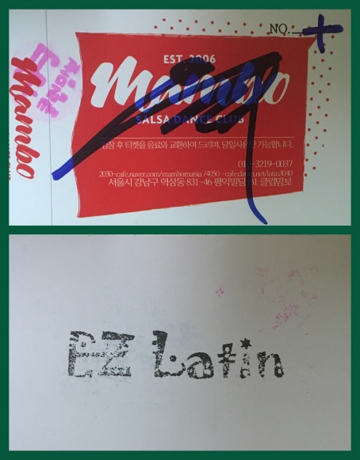
 | 출석부 | 1. 출석부 A는 운영진, 무료 입장자, 강사, 초대자용. 출석부 B는 유료입장자용으로 입장 순, 번호 순으로 닉네임을 적도록 함. 2. 출석부에 정모 회차, 날짜, 해당 정모의 무료입장자 기입 현재 이웃 동호회 운영진의 경우 살사로는 인원 제한 없고, 분당살사포에버는 2명, 그외 이웃 동호회(살사로망, 매너살사 등)는 시삽만 초대자로 기입. 3. 우리 출석부 옆에는 맘보 중년살사 출석부도 놓여 있음. 일반적으로 맘보에서 계속 수업들으시는 분은 거기에 적으시는 편인데 서로 민감한 문제니 우리꺼에 적으라 강요 마시고 알아서 적으시게끔 하되... 간혹 우리 출석부로 착각하고 맘보 출석부에 적으신 분이 계시니 살짝 귀띔하는 것이 좋을 듯. 출석 횟수가 따로따로 카운트되니까 이지에 적었다가 맘보에 적었다가 하면 무료입장 혜택 못받음. 4. 더 이상 올 사람이 없다 싶을 때... 정모 진행 끝나고 얼추 11시경에 맘보쪽 출석부에 적힌 닉네임을 우리 출석부 말미에 쪼르륵 적고 옆에는 M이라 표시함. 맘보 인원은 페이백 안되지만 우리 정모 인원에는 포함되니까 카페에 올리는 출석부에는 명기되어야 함. 즉 우측 예시된 출석부의 경우 177번까지가 이지라틴이 페이백 받을 인원이고, 정모 참여한 유료 입장자는 196명이 되는 것이며, 총 참여인원은 여기에 출석부 A 의 운영진 강사진 초대자들까지 합한 숫자. 5. 페이백은 맘보 회원 닉네임까지 다 기입한 후 원진쌤한테 당일 직접 현금으로 받음. 정산 담당자는 출석부 A 하단에 총 196명 - 맘보 19명 = 177명 이라 기입. 페이백 금액은 1인당 1천원... 우측 출석부로 따지면 177,000원이 그 주 정모 수입이 되는 셈. 6. 출석부를 카페에 올리실 때는 운영진 / 초대 및 무료입장 / 유료입장 으로 구분하여 정리하되 유료입장자는 가나다 순으로 정리. 단 맘보 출석부 기입자는 닉네임옆에 (M) 이라 적으시고 출석카운트 안되므로 출석횟수란에는 - 로 표시. (출석부 메뉴의 과거 출석부 정리된 거 참고하시길) 7. 종이 출석부 원본은 따로 스캔하여 카페의 <Ez 회계 등> 메뉴에 업로드. | 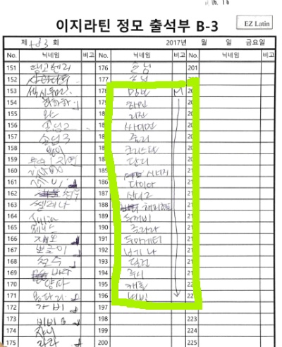
 | 정모 통장 | 정모 입장수입, 각종 행사 비용, 물품 구입 비용의 입출금 통장. 체크카드를 만들어 사용하면 편리함 - 정모 통장 거래 내역 1~2개월 주기로 <Ez 회계 등> 메뉴에 업로드 - 물품 구입 영수증은 스캔파일로 보관하여 거래내역 업로드시 파일 첨부
행사 | 물품 조달 | - 코스트코, 양재하나로마트, 가락동 다농 마트 이용. 영수증은 스캔파일로 보관하여 행사 정산시 파일 첨부 - 미니파티 용 큰 접시, 엠티용 바트는 히트에서 빌려 이용
 | 뷔페 | 신세계 뷔페 이진호 부장 TEL 010-5167-0905 (140~150명분 주문으로 200여명 커버 가능)
카페 관리 | 등급 조정 | - 카페지기 전환 후 22대 운영진 등급 조정 줄리아로보트 -> 발전위원 그외 22대 운영진 -> 특별회원 단, 다롱은 1월 5일 출석부 업로드, 춥s 는 12월 29일 개강 강습 정산해야 하므로 해당 업무 종료까지 당분간 운영진 등급 유지 요망 - 비회원이 <이지라틴> 가입하면 자동으로 준회원 자격. 등업 신청하면 등업 양식에 맞춰 기입했는지 확인 후에 정회원으로 변경함(모바일로도 가능)
 | 카페 글 삭제 | 외부 행사 홍보란은 파티, 행사 등만 1회에 한해 올릴 수 있도록 되어 있음. 따라서 강습 홍보글은 사전양해 구하는 일 없이 바로 삭제 조치(모바일로도 가능)
 | 스팸글 관리 | 외설 광고, 동호회 취지와 무관한 홍보글은 '스팸글' 처리하면 해당 회원은 자동 강퇴 조치됨. (모바일의 경우 PC화면으로 전환하여 해당글 우측 상단 <스팸처리> 클릭
 | only 운영진 공간 | 카페에서 운영진만 접근 가능한 방은 <운영진 회의실> <운영진 작업실> <Ez 회계 등>

